Long_Term_Avg
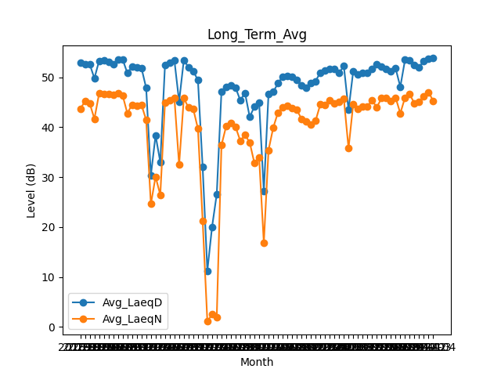
Date | Avg_LaeqD | Avg_LaeqN
2018-01 | 52.906451613 | 43.712903226
2018-02 | 52.592857143 | 45.178571429
2018-03 | 52.661290323 | 44.819354839
2018-04 | 49.803333333 | 41.686666667
2018-05 | 53.325806452 | 46.75483871
2018-06 | 53.436666667 | 46.64
2018-07 | 53.05483871 | 46.603225806
2018-08 | 52.564516129 | 46.467741935
2018-09 | 53.516666667 | 46.883333333
2018-10 | 53.632258065 | 46.393548387
2018-11 | 50.86 | 42.806666667
2018-12 | 52.132258065 | 44.529032258
2019-01 | 51.977419355 | 44.238709677
2019-02 | 51.889285714 | 44.503571429
2019-03 | 47.893548387 | 41.461290323
2019-04 | 30.386666667 | 24.613333333
2019-05 | 38.377419355 | 30.1
2019-06 | 33.01 | 26.436666667
2019-07 | 52.496774194 | 44.941935484
2019-08 | 52.896774194 | 45.338709677
2019-09 | 53.4 | 45.866666667
2019-10 | 45.167741935 | 32.458064516
2019-11 | 53.466666667 | 45.82
2019-12 | 52.029032258 | 43.951612903
2020-01 | 51.283870968 | 43.683870968
2020-02 | 49.434482759 | 39.720689655
2020-03 | 32.05483871 | 21.3
2020-04 | 11.233333333 | 1.0666666667
2020-05 | 20.019354839 | 2.4935483871
2020-06 | 26.613333333 | 1.9866666667
2020-07 | 47.193548387 | 36.406451613
2020-08 | 48.135483871 | 40.229032258
2020-09 | 48.383333333 | 40.783333333
2020-10 | 47.941935484 | 40.051612903
2020-11 | 45.4 | 37.283333333
2020-12 | 46.896774194 | 38.44516129
2021-01 | 42.067741935 | 36.970967742
2021-02 | 44.146428571 | 32.803571429
2021-03 | 44.967741935 | 34.022580645
2021-04 | 27.17 | 16.796666667
2021-05 | 46.725806452 | 35.416129032
2021-06 | 47.083333333 | 39.926666667
2021-07 | 48.803225806 | 42.95483871
2021-08 | 50.161290323 | 44.025806452
2021-09 | 50.326666667 | 44.39
2021-10 | 50.193548387 | 43.832258065
2021-11 | 49.476666667 | 43.503333333
2021-12 | 48.325806452 | 41.703225806
2022-01 | 48.003225806 | 41.125806452
2022-02 | 48.828571429 | 40.557142857
2022-03 | 49.251612903 | 41.322580645
2022-04 | 50.973333333 | 44.57
2022-05 | 51.458064516 | 44.538709677
2022-06 | 51.696666667 | 45.476666667
2022-07 | 51.658064516 | 44.777419355
2022-08 | 50.916129032 | 45.129032258
2022-09 | 52.273333333 | 45.75
2022-10 | 43.464516129 | 35.767741935
2022-11 | 51.283333333 | 44.693333333
2022-12 | 50.522580645 | 43.722580645
2023-01 | 50.916129032 | 44.216129032
2023-02 | 50.935714286 | 44.167857143
2023-03 | 51.616129032 | 45.435483871
2023-04 | 52.666666667 | 43.963333333
2023-05 | 52.122580645 | 45.841935484
2023-06 | 51.733333333 | 45.953333333
2023-07 | 51.235483871 | 45.225806452
2023-08 | 51.822580645 | 45.951612903
2023-09 | 48.1 | 42.8
2023-10 | 53.503225806 | 45.951612903
2023-11 | 53.41 | 46.6
2023-12 | 52.496774194 | 44.796774194
2024-01 | 52.064516129 | 45.032258065
2024-02 | 53.3 | 46.186206897
2024-03 | 53.696774194 | 47.051612903
2024-04 | 53.83 | 45.26

